Test Report
Test Report Demen-Care

 |  |  |  | Test Case Positif | 13
 |  |  |  | Test Case Negatif | 9

No. | Test Scenario/Test Step | Test Case ID | Test Data | Expected Result | Actual Result | Status | Defect ID | Screenshot
1 | 1. Wali pasien memasukkan username 2. Wali pasien memasukkan password 3. Wali pasien memasukkan confirm password 4. Wali pasien memilih role 5. Wali pasien klik button sign up | TC01 | 1. Email: p@gmail.com 2. Password: 123456 3. Confirm password: 123456 4. Select role: wali pasien | 1. Wali pasien berhasil melakukan registrasi 2. Aplikasi menampilkan dashboard Aplikasi Demen-Care untuk role wali pasien | 1. Wali pasien berhasil melakukan registrasi 2. Aplikasi menampilkan dashboard Aplikasi Demen-Care untuk role wali pasien | Passed | - | 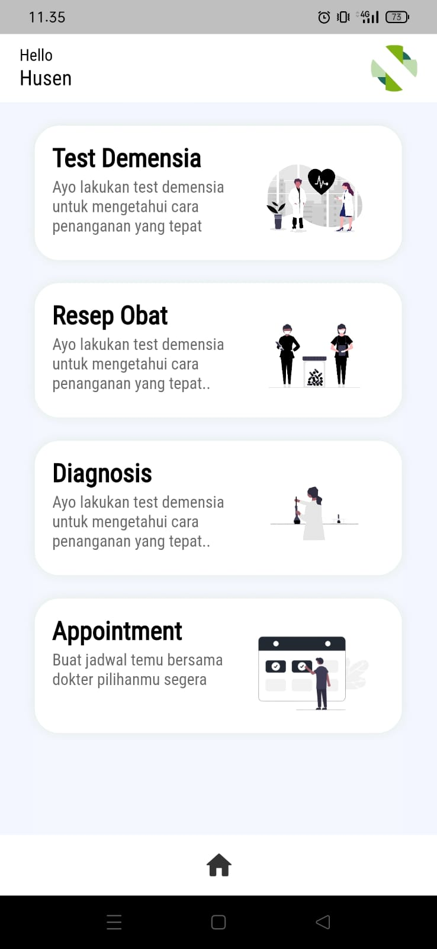

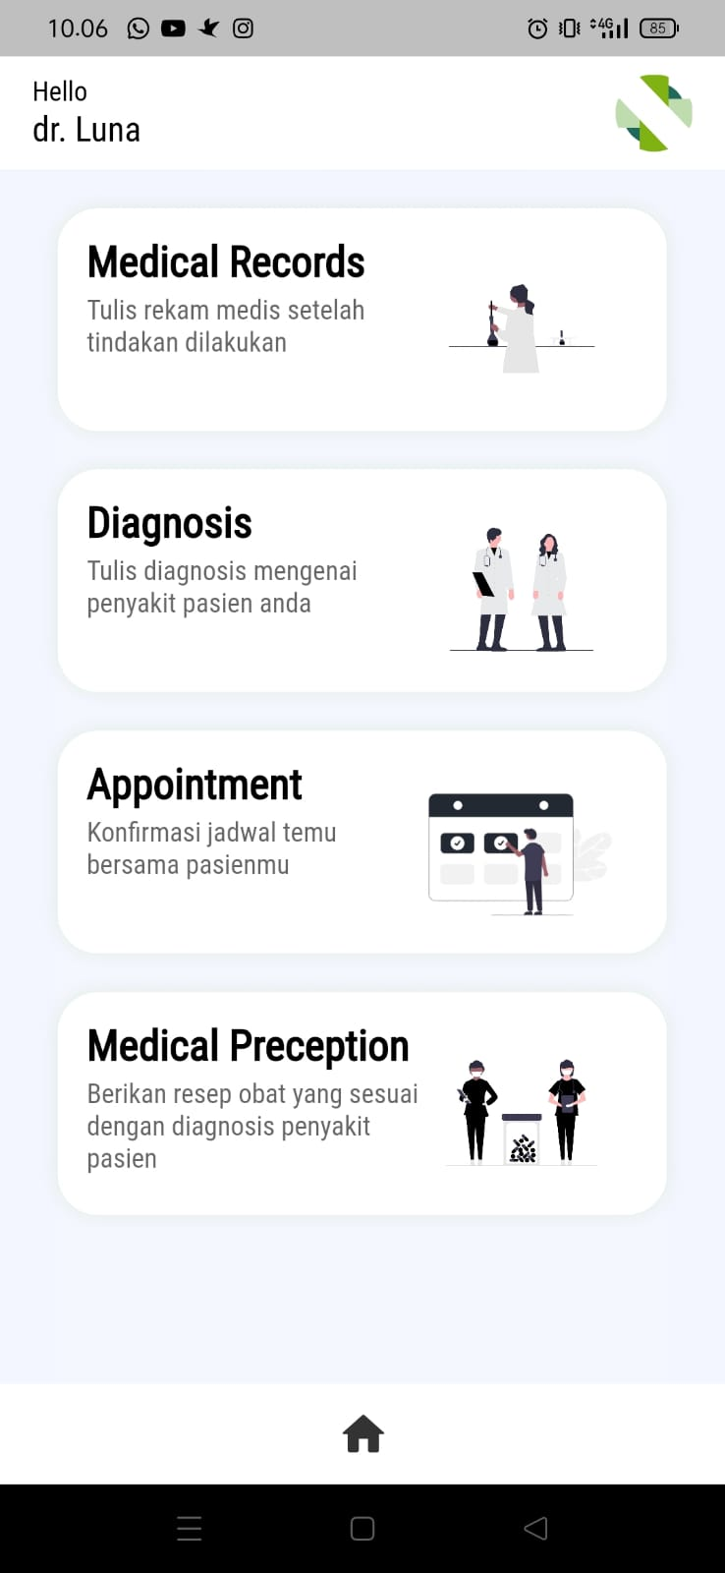
2 | 1. Dokter memasukkan username 2. Dokter memasukkan password 3. Dokter memasukkan confirm password 4. Dokter memilih role 5. Dokter klik button sign up | TC02 | 1. Email: d@gmail.com 2. Password: 123456 3. Confirm password: 123456 4. Select role: Dokter | 1. Dokter berhasil melakukan registrasi 2. Aplikasi menampilkan dashboard Aplikasi Demen-Care untuk role dokter | 1. Dokter berhasil melakukan registrasi 2. Aplikasi menampilkan dashboard Aplikasi Demen-Care untuk role dokter | Passed | -

3 | 1. Wali pasien/dokter memasukkan password 2. Wali pasien/dokter memasukkan confirm password 3. Wali pasien/dokter memilih role 4. Wali pasien/dokter klik button sign up | TC03 | 1. Password: 123456 2. Confirm password: 123456 3. Select role: wali pasien/dokter | Aplikasi menampilkan alert "Username cannot be empty" | Aplikasi menampilkan alert "Username cannot be empty" |  | D01 | 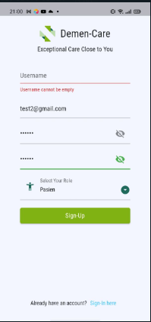
4 | 1. Wali pasien/dokter memasukkan username 2. Wali pasien/dokter memilih role 3. Wali pasien/dokter klik button sign up | TC04 | 1. Email: p@gmail.com/d@gmail.com 2. Select role: wali pasien/dokter | Aplikasi menampilkan alert "Password cannot be empty" | Aplikasi menampilkan alert "Password cannot be empty" |  | D02 | 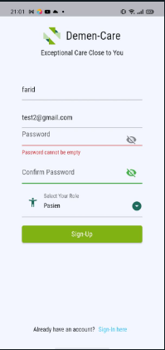
5 | 1. Wali pasien memasukkan username 2. Wali pasien memasukkan password 3. Wali pasien klik button sign in | TC05 | 1. Email: p@gmail.com 2. Password: 123456 | 1. Wali pasien berhasil melakukan login 2. Aplikasi menampilkan dashboard Aplikasi Demen-Care untuk role wali pasien | 1. Wali pasien berhasil melakukan login 2. Aplikasi menampilkan dashboard Aplikasi Demen-Care untuk role wali pasien | Passed | -

6 | 1. Dokter memasukkan username 2. Dokter memasukkan password 3. Dokter klik button sign in | TC06 | 1.Email: d@gmail.com 2. Password: 123456 | 1. Dokter berhasil melakukan login 2. Aplikasi menampilkan dashboard Aplikasi Demen-Care untuk role dokter | 1. Dokter berhasil melakukan login 2. Aplikasi menampilkan dashboard Aplikasi Demen-Care untuk role dokter | Passed | -

7 | 1. Wali pasien/dokter memasukkan password 2. Wali pasien/dokter klik button sign in | TC07 | Password: 123456 | Aplikasi menampilkan alert "Email cannot be empty" | Aplikasi menampilkan alert "Email cannot be empty" |  | D03 | 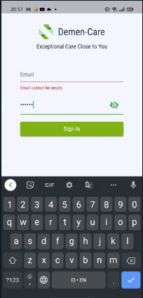
8 | 1. Wali pasien/dokter memasukkan username 2. Wali pasien/dokter klik button sign in | TC08 | Email: p@gmail.com/ d@gmail.com | Aplikasi menampilkan alert "Password cannot be empty" | Aplikasi menampilkan alert "Password cannot be empty" |  | D04 | 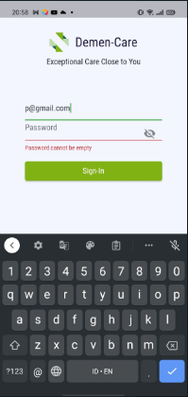
9 | 1. Wali pasien klik menu test demensia 2. Wali pasien menjawab pertanyaan 3. Wali pasien klik button submit | TC09 | 1. 0 2. 1 3. 1 4. 0 5. 1 | Wali pasien berhasil melakukan test demensia | Wali pasien berhasil melakukan test demensia | Passed | - | 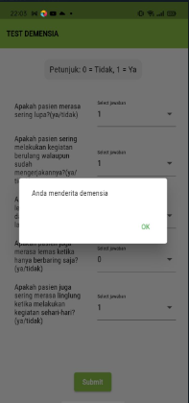
10 | 1. Dokter klik menu diagnosis 2. Dokter memilih nama pasien 3. Dokter memilih tanggal 4. Dokter mengisi data diagnosis 5. Dokter klik button submit | TC10 | 1. Pasien: Husein 2. Tanggal: 21-05-2023 3. Data diagnosis: Demensia tingkat 1 | Dokter berhasil menambahkan data diagnosis | Dokter berhasil menambahkan data diagnosis | Passed | - | 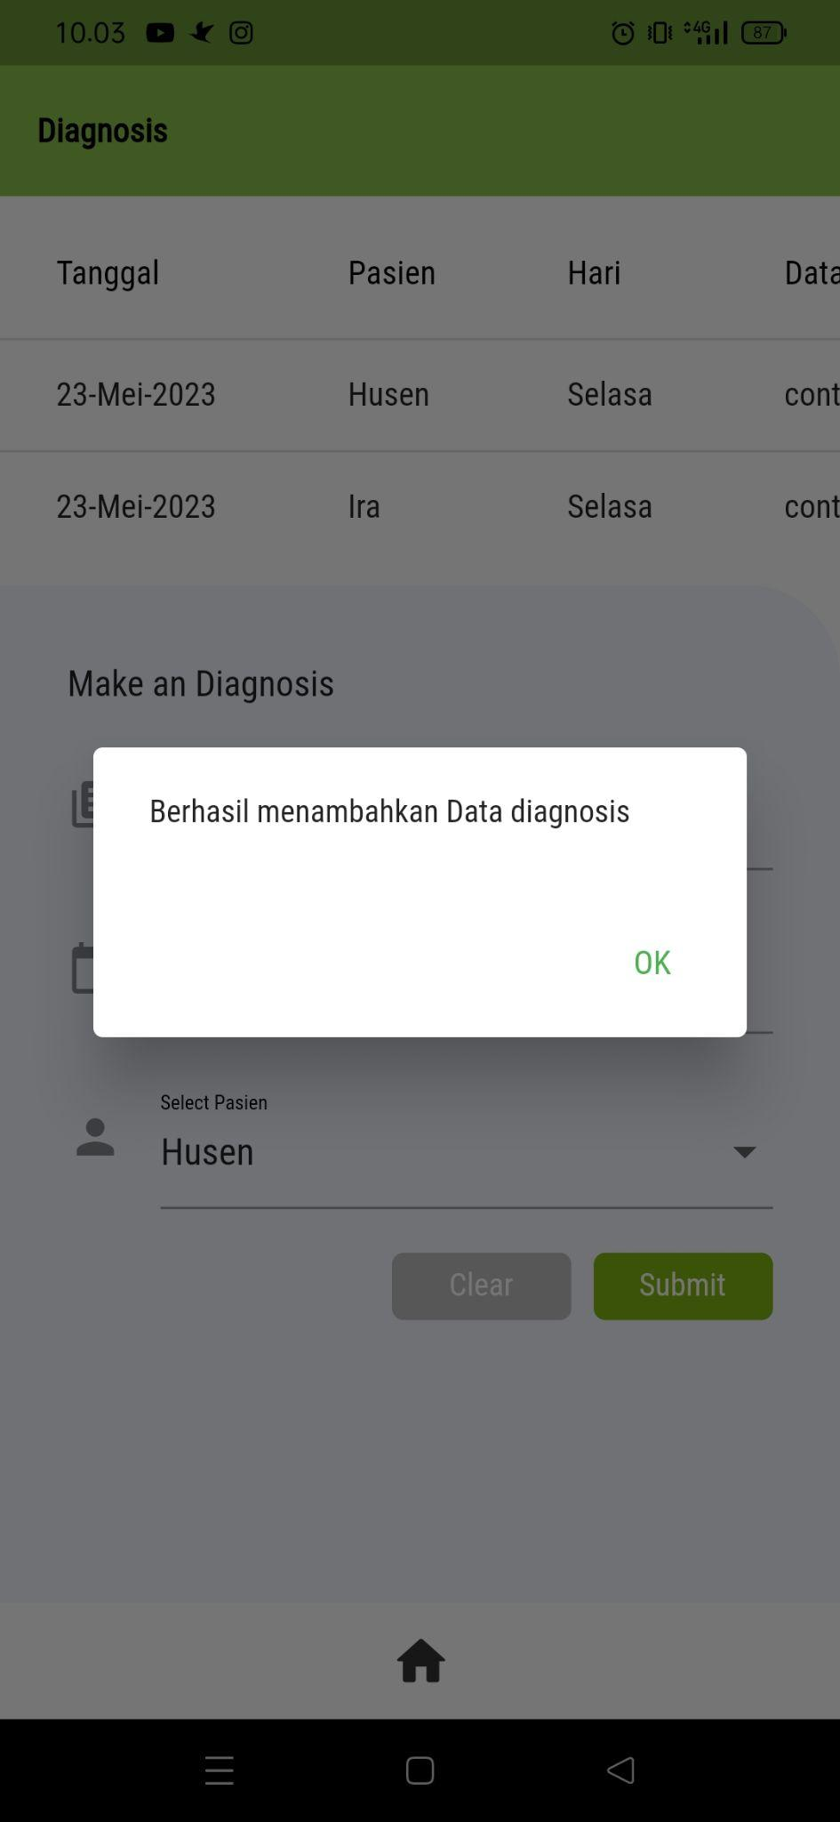

11 | 1. Dokter klik menu diagnosis 2. Dokter memilih nama pasien 3. Dokter memilih tanggal 4. Dokter klik button submit | TC11 | 1. Pasien: Husein 2. Tanggal: 21-05-2023 | Aplikasi menampilkan alert "Data diagnosis tidak boleh kosong" | Aplikasi menampilkan alert "Data diagnosis tidak boleh kosong" |  | D05 | 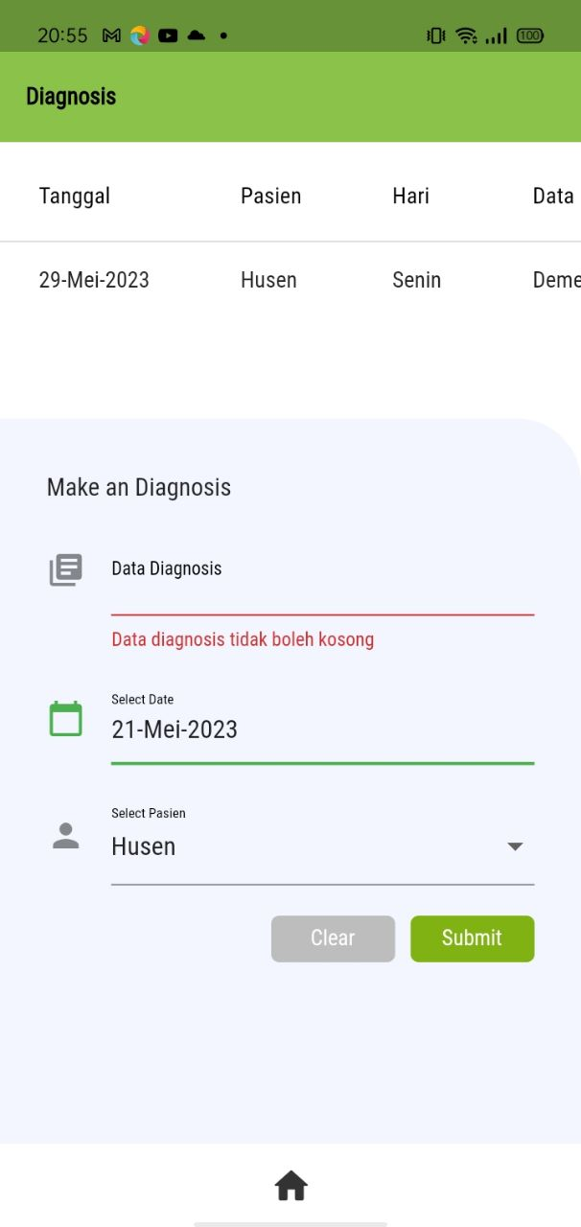
12 | Wali pasien klik menu diagnosis | TC12 | - | Wali pasien berhasil melihat data diagnosis | Wali pasien berhasil melihat data diagnosis | Passed | - | 
13 | 1. Dokter klik menu resep obat 2. Dokter memilih nama pasien 3. Dokter mengisi nama obat 4. Dokter mengisi dosis 5. Dokter mengisi catatan 6. Dokter klik button submit | TC13 | 1. Pasien: Husein 2. Obat: Rivastigmin 3. Dosis: Diminum 3x1 hari 4. Catatan: Jika terjadi alergi segera hubungi dokter | Dokter berhasil menambahkan data resep obat | Dokter berhasil menambahkan data resep obat | Passed | - | 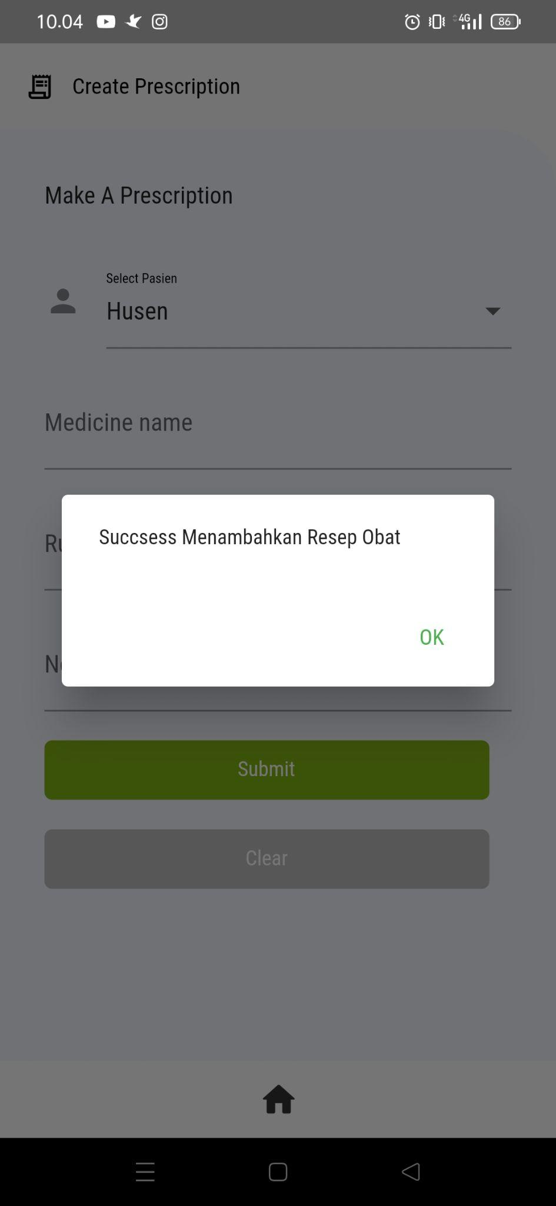

14 | 1. Dokter klik menu resep obat 2. Dokter memilih nama pasien 3. Dokter mengisi nama obat 4. Dokter mengisi catatan 5. Dokter klik button submit | TC14 | 1. Pasien: Husein 2. Obat: Rivastigmin 3. Catatan: Jika terjadi alergi segera hubungi dokter | Aplikasi menampilkan alert "Rules cannot be empty" | Aplikasi menampilkan alert "Rules cannot be empty" |  | D06 | 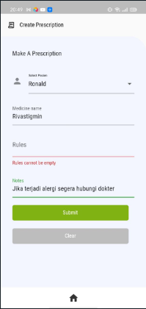
15 | Wali pasien klik menu resep obat | TC15 | - | Wali pasien berhasil melihat data resep obat | Wali pasien berhasil melihat data resep obat | Pased | - | 
16 | 1. Dokter klik menu rekam medis 2. Dokter memilih nama pasien 3. Dokter memilih tanggal 4. Dokter mengisi data rekam medis 5. Dokter klik button submit | TC16 | 1. Pasien: Husein 2. Tanggal: 21-05-2023 3. Data rekam medis: Telah dilakukan tindakan .. | Dokter berhasil menambahkan data rekam medis | Dokter berhasil menambahkan data rekam medis | Passed | - | 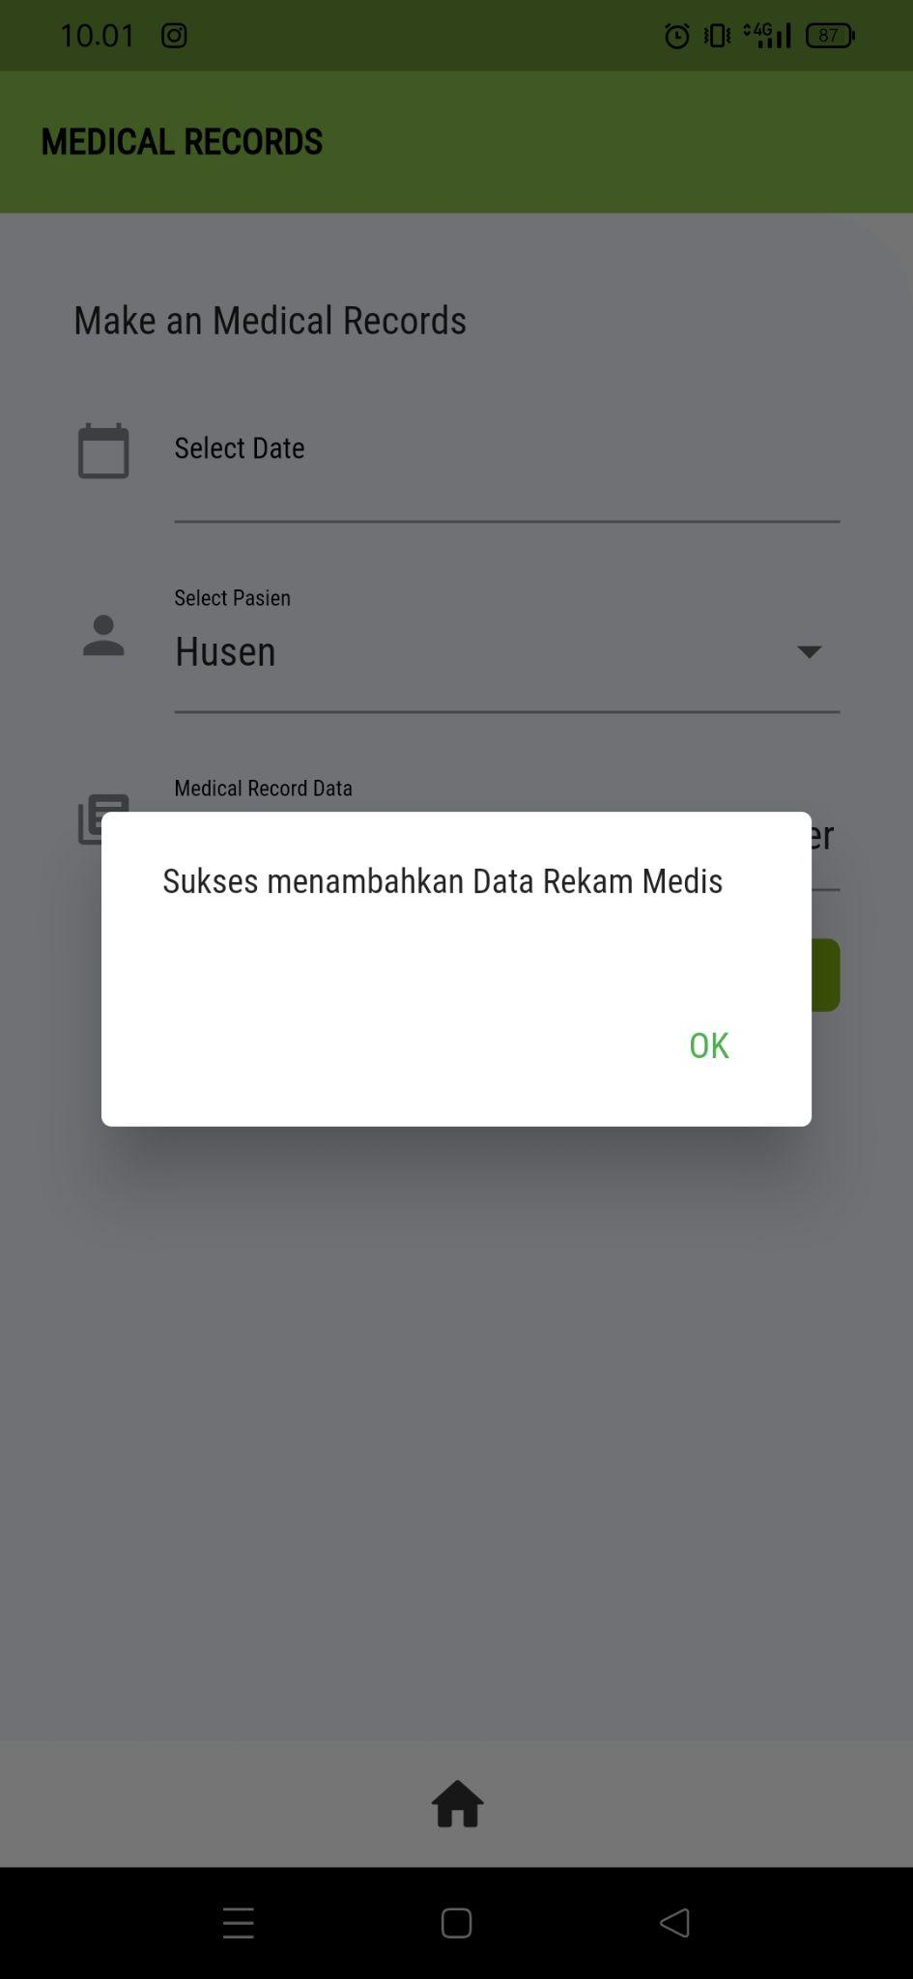
17 | 1. Dokter klik menu rekam medis 2. Dokter memilih nama pasien 3. Dokter memilih tanggal 4. Dokter klik button submit | TC17 | 1. Pasien: Husein 2. Tanggal: 21-05-2023 | Aplikasi menampilkan alert "Medical Record Data tidak boleh kosong" | Aplikasi menampilkan alert "Medical Record Data tidak boleh kosong" |  | D07 | 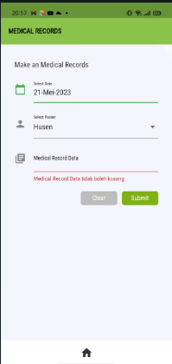
18 | 1. Wali pasien klik menu appointment 2. Wali pasien memilih tanggal 3. Wali pasien memilih dokter 4. Wali pasien memilih jam 5. Wali pasien klik button submit | TC18 | 1. Tanggal: 21-05-2023 2. Dokter: Anna 3. Jam: 09.00 | Wali pasien berhasil membuat appointment | Wali pasien berhasil membuat appointment
19 | 1. Wali masuk klik menu appointment 2. Wali pasien memilih tanggal 3. Wali pasien memilih jam 4. Wali pasien klik button submit | TC19 | 1. Tanggal: 21-05-2023 2. Jam: 09.00 | Aplikasi menampilkan alert "Pilih dokter terlebih dahulu" | Aplikasi menampilkan alert "Pilih dokter terlebih dahulu" |  | D08 | 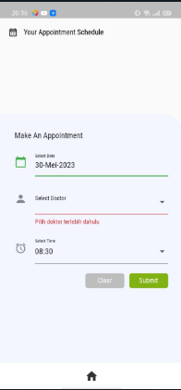
20 | 1. Wali masuk klik menu appointment 2. Wali pasien memilih dokter 3. Wali pasien memilih jam 4. Wali pasien klik button submit | TC20 | 1. Dokter: Husein 2. Jam: 09.00 | Aplikasi menampilkan alert "Pilih tanggal terlebih dahulu" | Aplikasi menampilkan alert "Pilih tanggal terlebih dahulu" |  | D09 | 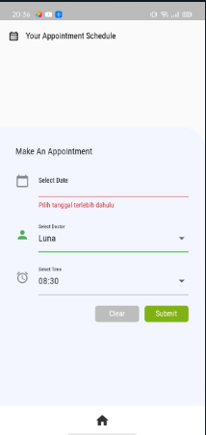
21 | 1. Dokter klik menu appointment 2. Dokter memilih jadwal appointment 3. Dokter klik button approve | TC21 | - | Dokter menyetujui appointment yang diajukan oleh pasien | Dokter menyetujui appointment yang diajukan oleh pasien | Passed | - | 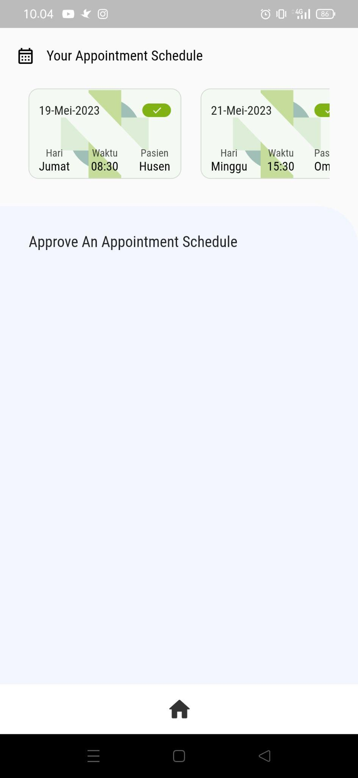
22 | 1. Dokter klik menu appointment 2. Dokter memilih jadwal appointment 3. Dokter klik button decline | TC22 | - | Dokter menolak appointment yang diajukan oleh pasien | Dokter menolak appointment yang diajukan oleh pasien | Passed | - | 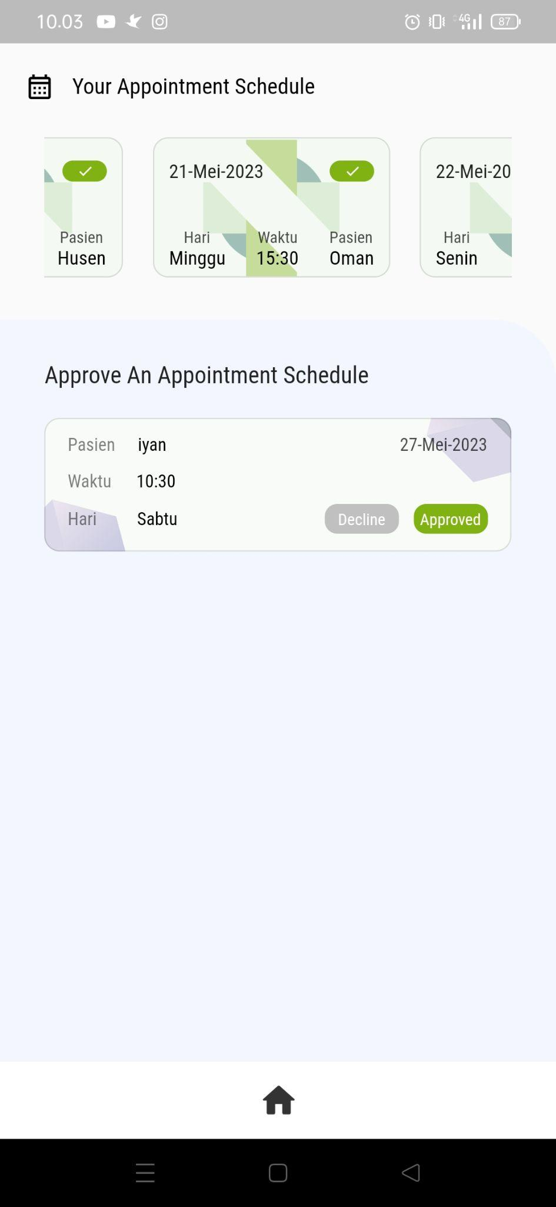

Bug Report
Bug Report Demen-Care

No. | Defect ID | Defect Description | Priority | Severity | Screenshot Bug | Screenshot Fixed | Case Closed
1 | D01 | Ketika mengisi data registrasi username kosong, aplikasi tidak dapat menampilkan Alert "Username cannot be empty" | High | High | 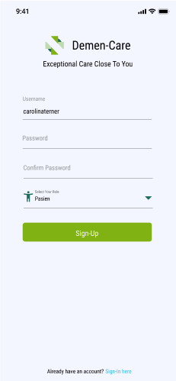 |  | 2023-05-30
2 | D02 | Ketika mengisi data registrasi password kosong, aplikasi tidak dapat menampilkan Alert "Password cannot be empty" | High | High | 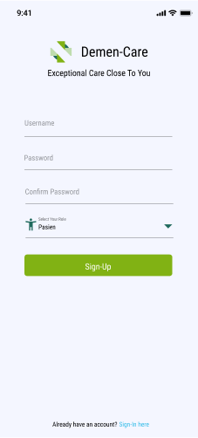 |  | 2023-05-30
3 | D03 | Ketika mengisi data login username kosong, aplikasi tidak dapat menampilkan Alert "Username cannot be empty" | High | High | 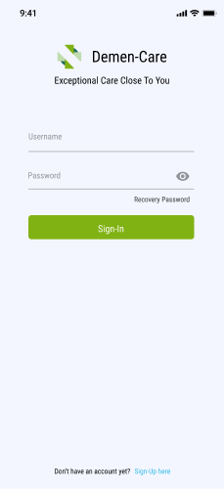 |  | 2023-05-30
4 | D04 | Ketika mengisi data login password kosong, aplikasi tidak dapat menampilkan Alert "Password cannot be empty" | High | High | 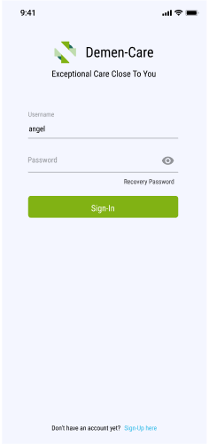 |  | 2023-05-30
5 | D05 | Ketika mengisi data diagnosis, data diagnosis kosong, aplikasi tidak dapat menampilkan Alert " Data Diagnosis tidak boleh kosong' | Medium | High | 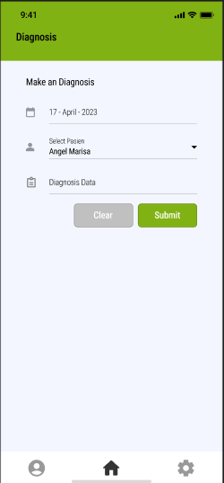 |  | 2023-05-30
6 | D06 | Ketika mengisi resep obat data rules kosong, aplikasi tidak dapat menampilkan Alert " Rules cannot be empty" | High | High | 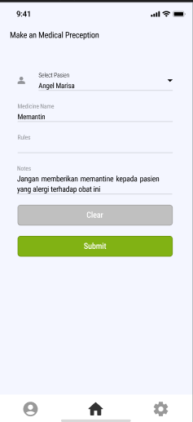 |  | 2023-05-30
7 | D07 | Ketika mengisi rekam medis, data rekam medis kosong, aplikasi tidak dapat menampilkan Alert " Medical Record Data tidak boleh kosong" | Low | High | 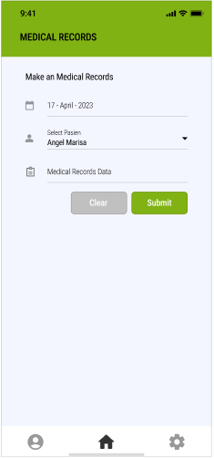 |  | 2023-05-30
8 | D08 | Ketika mengisi data appointment, dokter tidak dipilih, aplikasi tidak dapat menampilkan Alert " Pilih dokter terlebih dahulu' | High | High | 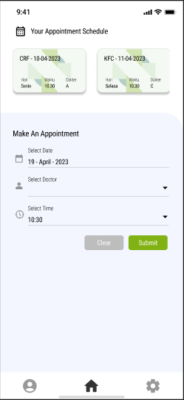 |  | 2023-05-30
9 | D09 | Ketika mengisi data appointment, tanggal tidak dipilih, aplikasi tidak dapat menampilkan Alert " Pilih tanggal terlebih dahulu' | High | High | 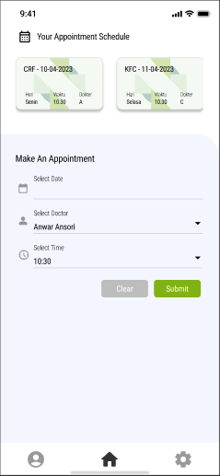 |  | 2023-05-30

Notes :
Severity
Critical: This defect indicates complete shut-down of the process, nothing can proceed further
High: It is a highly severe defect and collapses the system. However, certain parts of the system remain functional
Medium: It causes some undesirable behavior, but the system is still functional
Low: It won’t cause any major break-down of the system

Priority
High: The defect must be resolved as soon as possible as it affects the system severely and cannot be used until it is fixed
Medium: During the normal course of the development activities defect should be resolved. It can wait until a new version is created
Low: The Defect is an irritant but repair can be done once the more serious Defect has been fixed

